Hole 정보
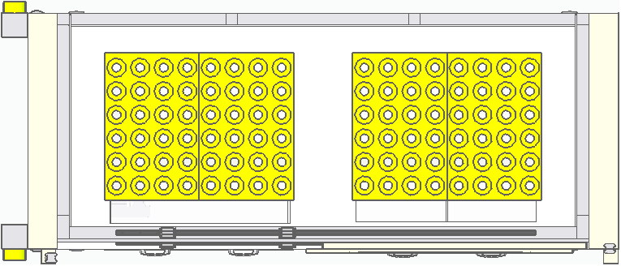
LEFT TRAY
RIGHT TRAY
FRONT DOOR
P1
P2
P3
P4
P5
P6
P7
P8
P1
P2
P3
P4
P5
P6
P7
P8

